NADAL_CostoTotalAlmacenamiento
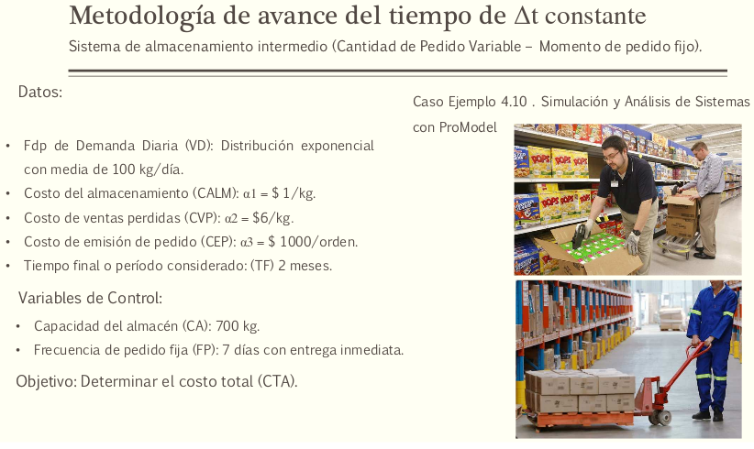
Alejandro Nadal |  | Nº Leg | 23556
 |  |  | 23556

Alfa2 | 6 | costo de ventas perdidas
Alfa1 | 1 | Costo de almacenamiento |  | Demanda:vd -> 100kg/dia |  | Conclusiones
CA | 750 | Capacidad de Almacenamiento |  | TF | 60 | Dado que las ventas son relativamente bajas, cercanas a 100, hacer encargos cada 5 dias causa exceso en los gastos. Para una conclusion real de que valor es conveniente, se deberian realizar mas simulaciones y ademas, tener en cuenta las ganacias de esas ventas
FP | 5 | Frecuencia de pedidos |  | Replicas | 51
Alfa3 | 1000 | Costo de encargo |  | Error(alfa) | 0.05
Dia | Entregas del Proveedor | Inventario Inicial | Demanda | Ventas | Inventario Final | Costo de Almacenamiento | Costo de Venta Perdida | Costo de Emision de pedido | Costo Total | Replicas | Costo Total
0 | 750.00 | 750.00 | 0.23 | 0.23 | 749.77 | 749.77 | 0.00 | 1000.00 | 1749.77 | 1 | 39162.723654 | Media | 41028.584267
1 | 0.00 | 749.77 | 73.26 | 73.26 | 676.51 | 676.51 | 0.00 | 0.00 | 2426.27 | 2 | 41457.884012 | Variancia | 2139.6445905
2 | 0.00 | 676.51 | 219.09 | 219.09 | 457.42 | 457.42 | 0.00 | 0.00 | 2883.69 | 3 | 42131.691867 | Alfa | 0.05
3 | 0.00 | 457.42 | 285.87 | 285.87 | 171.55 | 171.55 | 0.00 | 0.00 | 3055.24 | 4 | 41084.158863 | r | 51
4 | 0.00 | 171.55 | 97.29 | 97.29 | 74.26 | 74.26 | 0.00 | 0.00 | 3129.50 | 5 | 38801.098035
5 | 675.74 | 750.00 | 205.65 | 205.65 | 544.35 | 544.35 | 0.00 | 1000.00 | 4673.85 | 6 | 41100.382115 | Estadistico | 2.0085591121
6 | 0.00 | 544.35 | 16.60 | 16.60 | 527.75 | 527.75 | 0.00 | 0.00 | 5201.60 | 7 | 40088.098699
7 | 0.00 | 527.75 | 16.09 | 16.09 | 511.66 | 511.66 | 0.00 | 0.00 | 5713.26 | 8 | 43766.429304 | Intervalo Confianza |  | Costo Total
8 | 0.00 | 511.66 | 10.64 | 10.64 | 501.02 | 501.02 | 0.00 | 0.00 | 6214.28 | 9 | 41527.056058 | CT(LI) |  | 40426.799529 | Entre estos dos valores estara el costo total del negocio
9 | 0.00 | 501.02 | 39.41 | 39.41 | 461.62 | 461.62 | 0.00 | 0.00 | 6675.90 | 10 | 39491.689687 | CT(LS) |  | 41630.369006
10 | 288.38 | 750.00 | 66.66 | 66.66 | 683.34 | 683.34 | 0.00 | 1000.00 | 8359.24 | 11 | 42811.632717
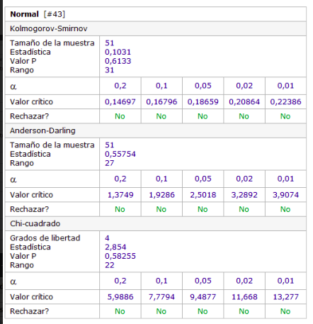
11 | 0.00 | 683.34 | 71.90 | 71.90 | 611.45 | 611.45 | 0.00 | 0.00 | 8970.69 | 12 | 39353.909305
12 | 0.00 | 611.45 | 29.33 | 29.33 | 582.11 | 582.11 | 0.00 | 0.00 | 9552.80 | 13 | 40023.172473
13 | 0.00 | 582.11 | 74.63 | 74.63 | 507.49 | 507.49 | 0.00 | 0.00 | 10060.29 | 14 | 43160.918085
14 | 0.00 | 507.49 | 5.10 | 5.10 | 502.39 | 502.39 | 0.00 | 0.00 | 10562.68 | 15 | 40527.072962
15 | 247.61 | 750.00 | 201.76 | 201.76 | 548.24 | 548.24 | 0.00 | 1000.00 | 12110.92 | 16 | 39567.803442
16 | 0.00 | 548.24 | 111.68 | 111.68 | 436.56 | 436.56 | 0.00 | 0.00 | 12547.48 | 17 | 40885.329251
17 | 0.00 | 436.56 | 26.42 | 26.42 | 410.15 | 410.15 | 0.00 | 0.00 | 12957.63 | 18 | 40092.809096
18 | 0.00 | 410.15 | 117.26 | 117.26 | 292.89 | 292.89 | 0.00 | 0.00 | 13250.52 | 19 | 40157.39472
19 | 0.00 | 292.89 | 51.94 | 51.94 | 240.95 | 240.95 | 0.00 | 0.00 | 13491.47 | 20 | 38624.223542
20 | 509.05 | 750.00 | 148.26 | 148.26 | 601.74 | 601.74 | 0.00 | 1000.00 | 15093.21 | 21 | 43502.009731
21 | 0.00 | 601.74 | 8.97 | 8.97 | 592.77 | 592.77 | 0.00 | 0.00 | 15685.99 | 22 | 40535.590302
22 | 0.00 | 592.77 | 50.06 | 50.06 | 542.72 | 542.72 | 0.00 | 0.00 | 16228.70 | 23 | 37432.254035
23 | 0.00 | 542.72 | 230.34 | 230.34 | 312.38 | 312.38 | 0.00 | 0.00 | 16541.08 | 24 | 39946.76809
24 | 0.00 | 312.38 | 106.56 | 106.56 | 205.82 | 205.82 | 0.00 | 0.00 | 16746.90 | 25 | 42136.600036
25 | 544.18 | 750.00 | 18.01 | 18.01 | 731.99 | 731.99 | 0.00 | 1000.00 | 18478.88 | 26 | 44328.246165
26 | 0.00 | 731.99 | 65.58 | 65.58 | 666.41 | 666.41 | 0.00 | 0.00 | 19145.29 | 27 | 39782.655731
27 | 0.00 | 666.41 | 101.02 | 101.02 | 565.39 | 565.39 | 0.00 | 0.00 | 19710.69 | 28 | 43385.981403
28 | 0.00 | 565.39 | 75.62 | 75.62 | 489.78 | 489.78 | 0.00 | 0.00 | 20200.47 | 29 | 45018.463207
29 | 0.00 | 489.78 | 29.74 | 29.74 | 460.04 | 460.04 | 0.00 | 0.00 | 20660.51 | 30 | 40712.229676
30 | 289.96 | 750.00 | 2.29 | 2.29 | 747.71 | 747.71 | 0.00 | 1000.00 | 22408.21 | 31 | 41159.261089
31 | 0.00 | 747.71 | 28.49 | 28.49 | 719.21 | 719.21 | 0.00 | 0.00 | 23127.43 | 32 | 40834.335751
32 | 0.00 | 719.21 | 68.22 | 68.22 | 650.99 | 650.99 | 0.00 | 0.00 | 23778.41 | 33 | 41831.11348
33 | 0.00 | 650.99 | 138.59 | 138.59 | 512.40 | 512.40 | 0.00 | 0.00 | 24290.82 | 34 | 45411.770243
34 | 0.00 | 512.40 | 426.51 | 426.51 | 85.89 | 85.89 | 0.00 | 0.00 | 24376.70 | 35 | 37904.460928
35 | 664.11 | 750.00 | 332.58 | 332.58 | 417.42 | 417.42 | 0.00 | 1000.00 | 25794.12 | 36 | 45188.653505
36 | 0.00 | 417.42 | 322.66 | 322.66 | 94.76 | 94.76 | 0.00 | 0.00 | 25888.89 | 37 | 41994.690125
37 | 0.00 | 94.76 | 16.42 | 16.42 | 78.34 | 78.34 | 0.00 | 0.00 | 25967.23 | 38 | 45894.750029
38 | 0.00 | 78.34 | 2.79 | 2.79 | 75.55 | 75.55 | 0.00 | 0.00 | 26042.78 | 39 | 43995.443146
39 | 0.00 | 75.55 | 67.59 | 67.59 | 7.96 | 7.96 | 0.00 | 0.00 | 26050.74 | 40 | 40909.230748
40 | 742.04 | 750.00 | 111.42 | 111.42 | 638.58 | 638.58 | 0.00 | 1000.00 | 27689.32 | 41 | 41852.401008
41 | 0.00 | 638.58 | 62.58 | 62.58 | 576.00 | 576.00 | 0.00 | 0.00 | 28265.33 | 42 | 35501.603804
42 | 0.00 | 576.00 | 48.41 | 48.41 | 527.59 | 527.59 | 0.00 | 0.00 | 28792.92 | 43 | 40665.977049
43 | 0.00 | 527.59 | 144.13 | 144.13 | 383.46 | 383.46 | 0.00 | 0.00 | 29176.38 | 44 | 40983.985916
44 | 0.00 | 383.46 | 339.42 | 339.42 | 44.04 | 44.04 | 0.00 | 0.00 | 29220.42 | 45 | 38752.129488
45 | 705.96 | 750.00 | 333.98 | 333.98 | 416.02 | 416.02 | 0.00 | 1000.00 | 30636.44 | 46 | 38603.830005
46 | 0.00 | 416.02 | 15.75 | 15.75 | 400.27 | 400.27 | 0.00 | 0.00 | 31036.72 | 47 | 40402.741288
47 | 0.00 | 400.27 | 264.32 | 264.32 | 135.95 | 135.95 | 0.00 | 0.00 | 31172.67 | 48 | 41604.727541
48 | 0.00 | 135.95 | 19.91 | 19.91 | 116.04 | 116.04 | 0.00 | 0.00 | 31288.71 | 49 | 39527.996127
49 | 0.00 | 116.04 | 95.65 | 95.65 | 20.39 | 20.39 | 0.00 | 0.00 | 31309.10 | 50 | 39514.742048
50 | 729.61 | 750.00 | 34.32 | 34.32 | 715.68 | 715.68 | 0.00 | 1000.00 | 33024.78 | 51 | 39327.678054
51 | 0.00 | 715.68 | 213.36 | 213.36 | 502.32 | 502.32 | 0.00 | 0.00 | 33527.10
52 | 0.00 | 502.32 | 3.10 | 3.10 | 499.22 | 499.22 | 0.00 | 0.00 | 34026.33
53 | 0.00 | 499.22 | 6.18 | 6.18 | 493.04 | 493.04 | 0.00 | 0.00 | 34519.36
54 | 0.00 | 493.04 | 108.42 | 108.42 | 384.61 | 384.61 | 0.00 | 0.00 | 34903.98
55 | 365.39 | 750.00 | 183.74 | 183.74 | 566.26 | 566.26 | 0.00 | 1000.00 | 36470.24
56 | 0.00 | 566.26 | 27.81 | 27.81 | 538.45 | 538.45 | 0.00 | 0.00 | 37008.69
57 | 0.00 | 538.45 | 1.11 | 1.11 | 537.34 | 537.34 | 0.00 | 0.00 | 37546.03
58 | 0.00 | 537.34 | 33.27 | 33.27 | 504.07 | 504.07 | 0.00 | 0.00 | 38050.10
59 | 0.00 | 504.07 | 49.87 | 49.87 | 454.20 | 454.20 | 0.00 | 0.00 | 38504.29

